关系图
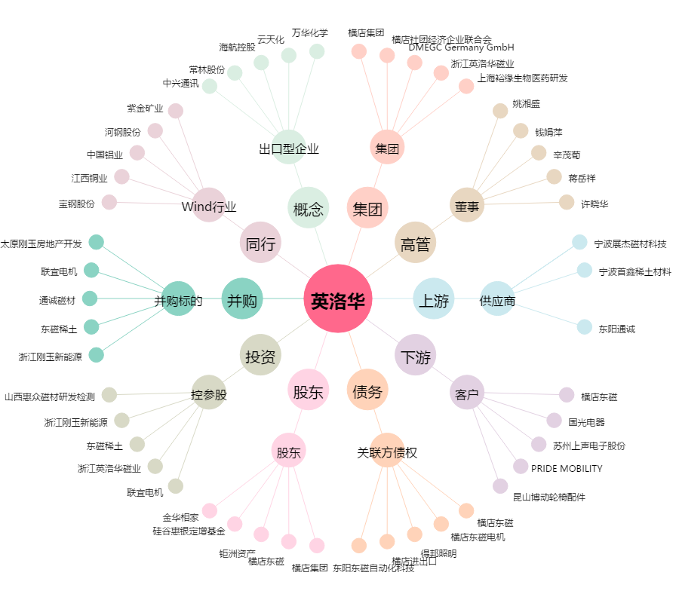
英洛华[000795.SZ] - 关系概览图

